상품제안서
라볼레이 RB9 6K 5단 수동 경량 양우산(UPF50+) | 상품코드: S42842

 |  |  |  |  |  |  | 02-713-8555 | www.synergygift.co.kr
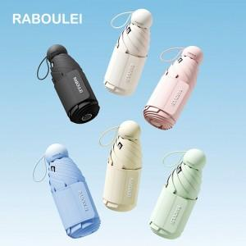

【상세/제작정보】 | <p><span style="font-size: 14pt;">※ 손잡이인쇄 불가 / 우산띠, 우산커버, 원단 인쇄 가능합니다.</span></p><p><span style="font-size: 14pt;">※ 컬러인쇄 별도 문의 바랍니다.</span></p>

【인쇄/포장옵션】 | 실크, 풀칼라 / 포장지포장

【공급단가】 | 수량 | 30~ | 100~ | 300~ | 500~ | 1,000~
*VAT별도 | 단가 | 14,300원 | 13,530원 | 12,870원 | 12,540원 | 12,320원

【상품 URL】 | https://www.synergygift.co.kr:443/src/goods_detail.php?gdno=42842

